図面例
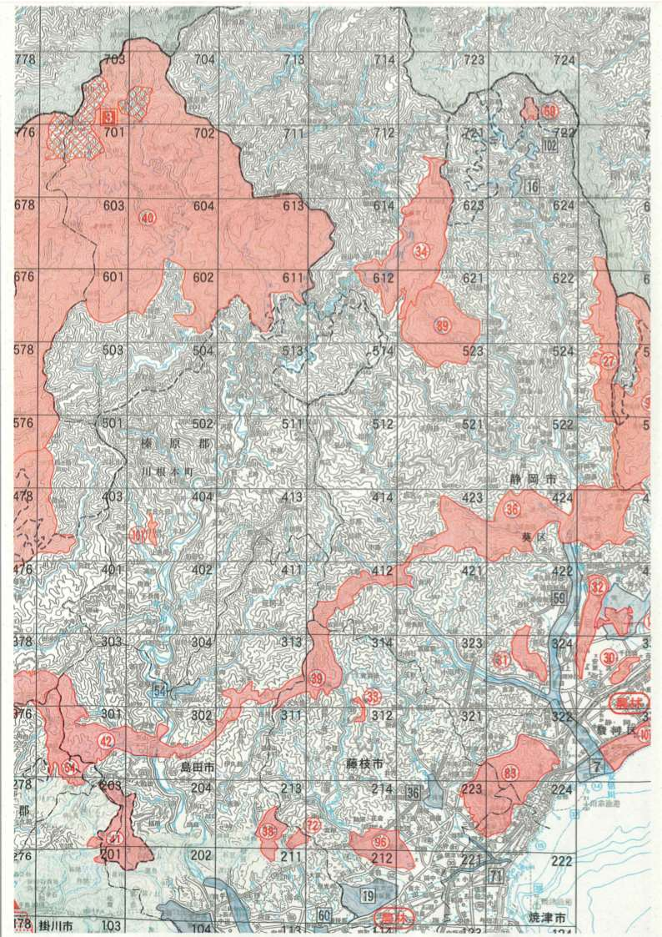
【別紙２】連絡表に図面を添付する場合の例
 | は入林届で提出した国有林区域 | は実際入る予定の箇所
※猟銃による捕獲等の場合は、１～２日単位でその都度提出。
※ワナによる捕獲等の場合は、ワナを設置している期間単位（最長で１ヶ月単位）でその都度提出。

【参考】静岡県鳥獣保護区等位置図抜粋
